画面遷移設計
レシピ詳細ページ

検索結果ページ
TOPページ

献立表ページ
栄養分析ページ

配色計画_改
背景色 |  |  |  | テキスト色 |  |  |  | 境界色
命名 | 色コード | 色 | 用途 | 命名 | 色コード | 色 | 用途 | 命名 | 色コード | 色 | 用途
bg-brown | #7c4a2d | 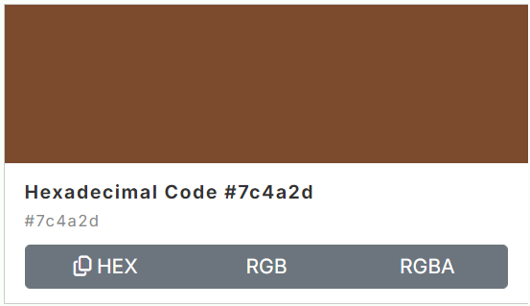 | 旧:メイン色(main) ヘッダの背景色 ボタンの背景色 などで使用 | text-dark-brown | #4a2e1f |  | 旧:文字(primary-text) 見出しテキスト色 として使用 | border-tan | #c6a477 | 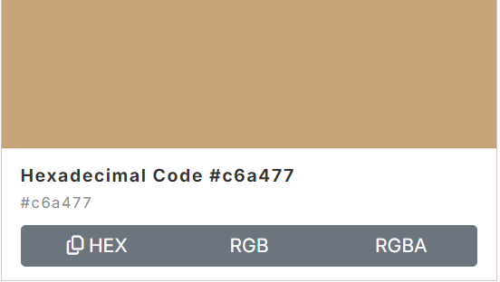 | 旧:サブカラー(sub) 境界線の色として使用
bg-cream | #fff4e6 | 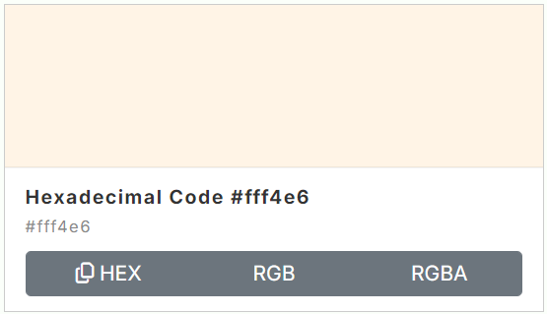 | 旧:背景色(background) ページ全体の背景で使用 | text-gray-brown | #8f7a6a | 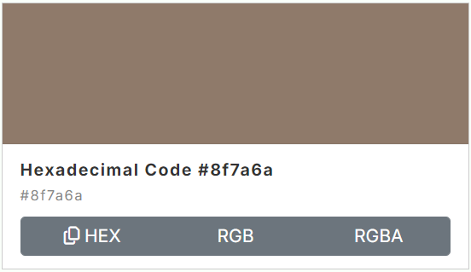 | 旧:補助文字(secondary-text) 調理時間 戻るページリンクテキスト などあまり目立たないようにする場面で使用
bg-ivory | #fffcf7 | 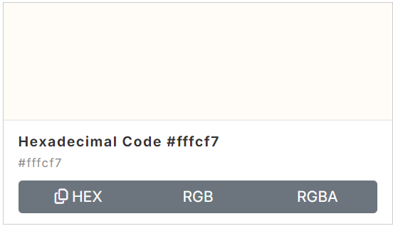 | 旧：カード背景(card-background) レシピカードの背景 説明欄の背景 で使用 | text-warm-white | #fff8f0 | 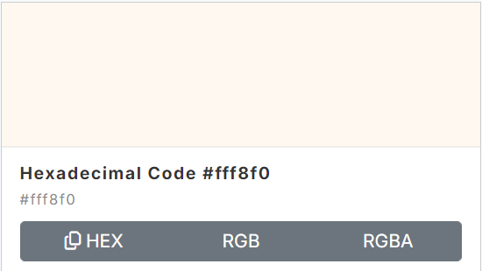 | 旧:ヘッダ用テキスト(header-text) 背景が茶色系の見出し文字として使用
bg-orange | #f69552 | 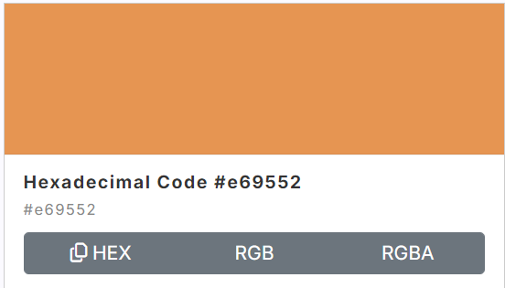 | 旧：アクセント(accent) 手順番号 ボタン背景 などアクセントを入れる場面で使用 | text-brown | #654735 | 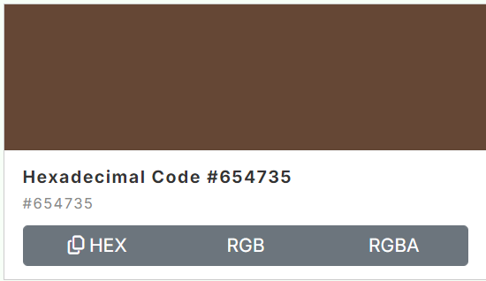 | 新色 説明文や普通のテキストとして使用

 | 参考URL | https://www.colordic.org/search

TOPページ
ワイヤーフレーム |  |  |  | 完成イメージ
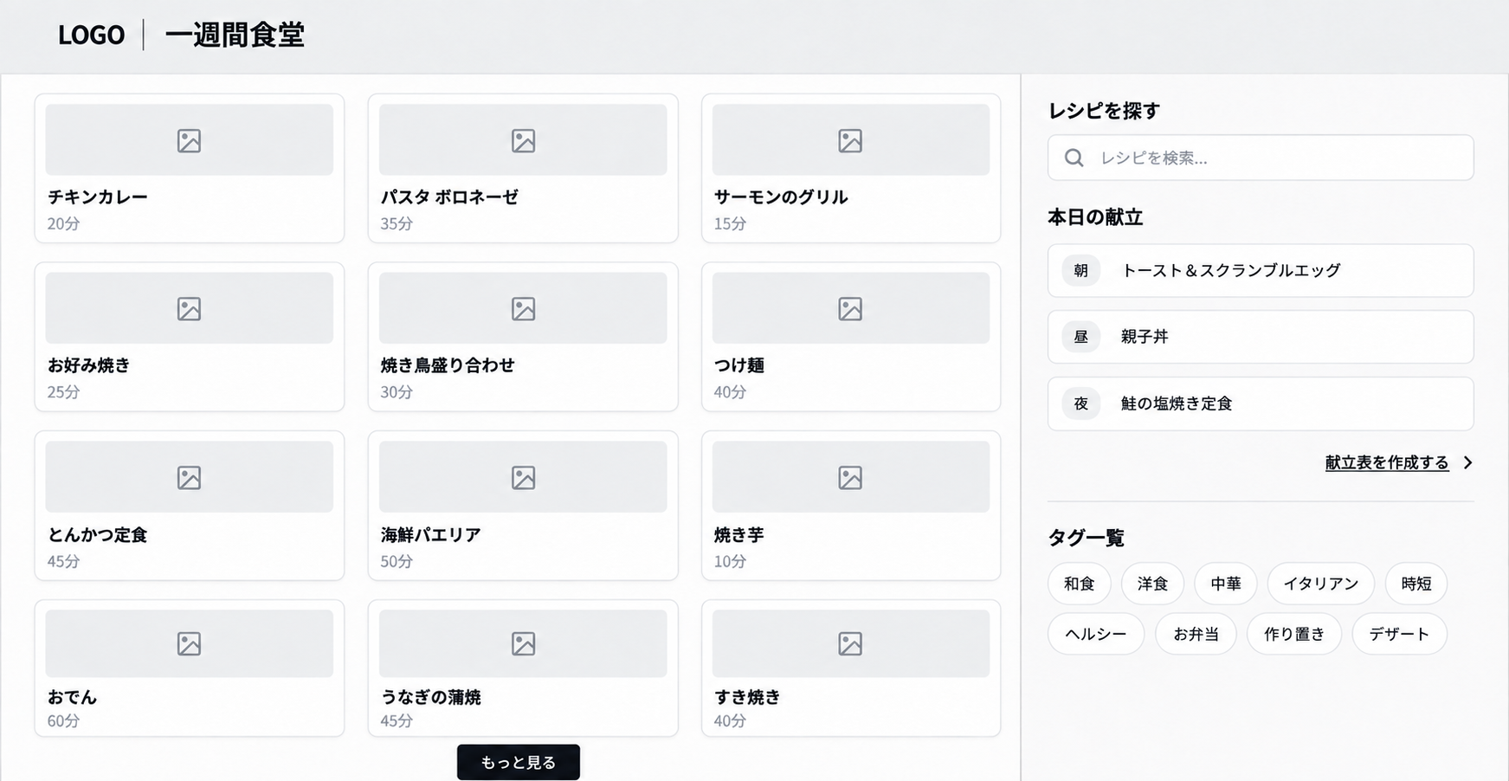
1
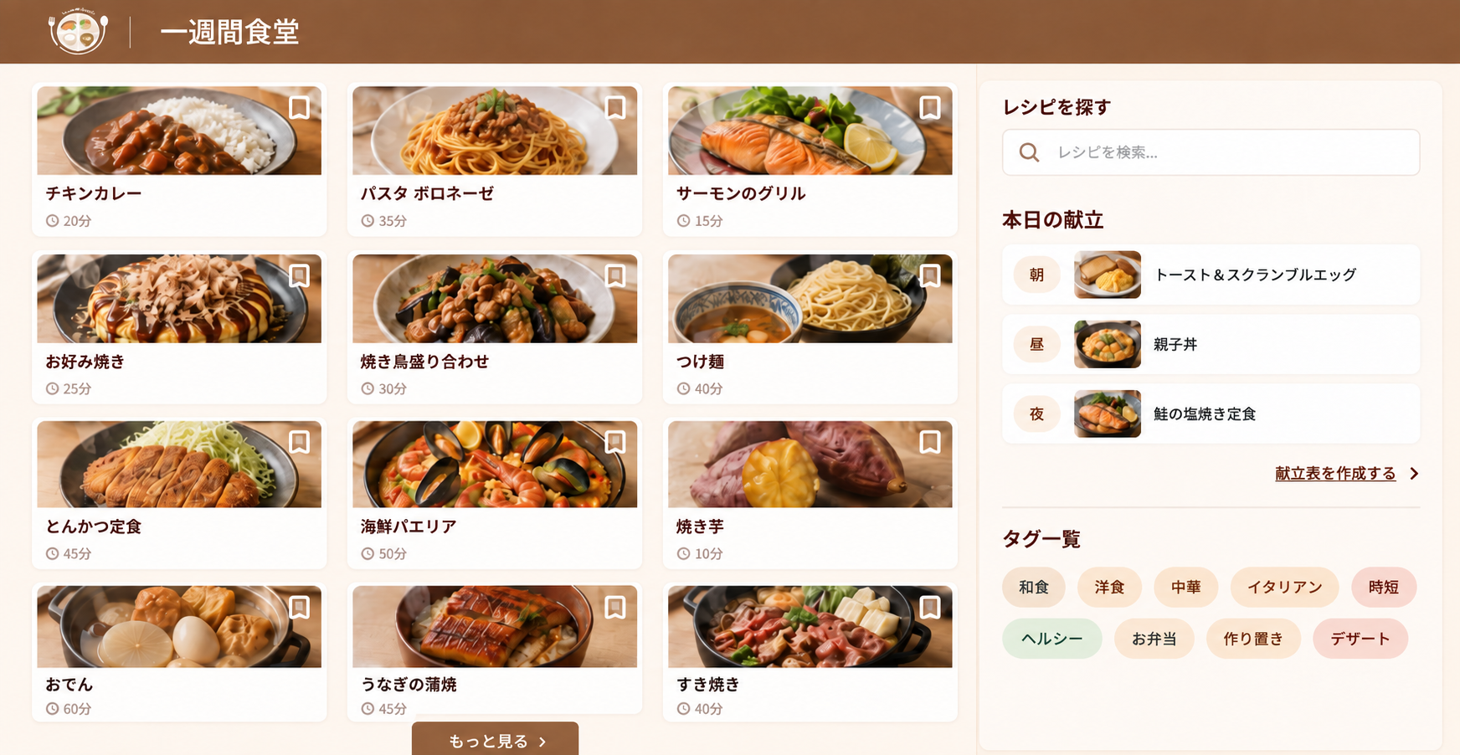

4
3

5

2

6

画面構成
パーツNo | パーツ名 | コンポーネント名 (ファイル形式: .jsx) | パーツ詳細
1 | ヘッダー | Header | LOGO、アプリ名を配置
2 | レシピカード部分 | RecipeCard | レシピサムネイルを構成する1枚のカード
3 | レシピサムネイル部分 | RecipeGrid | レシピサムネイルテーブル、もっと見るボタンを配置
4 | 検索部分 | RecipeSearch | タイトル、検索バーを配置
5 | 献立表示部分 | TodayMenu | タイトル、朝の献立、昼の献立、夜の献立、献立表ページのリンクを配置
6 | タグ一覧表示部分 | TagList | タイトル、タグボタンを配置

レシピ閲覧ページ
完成イメージ
ワイヤーフレーム
1
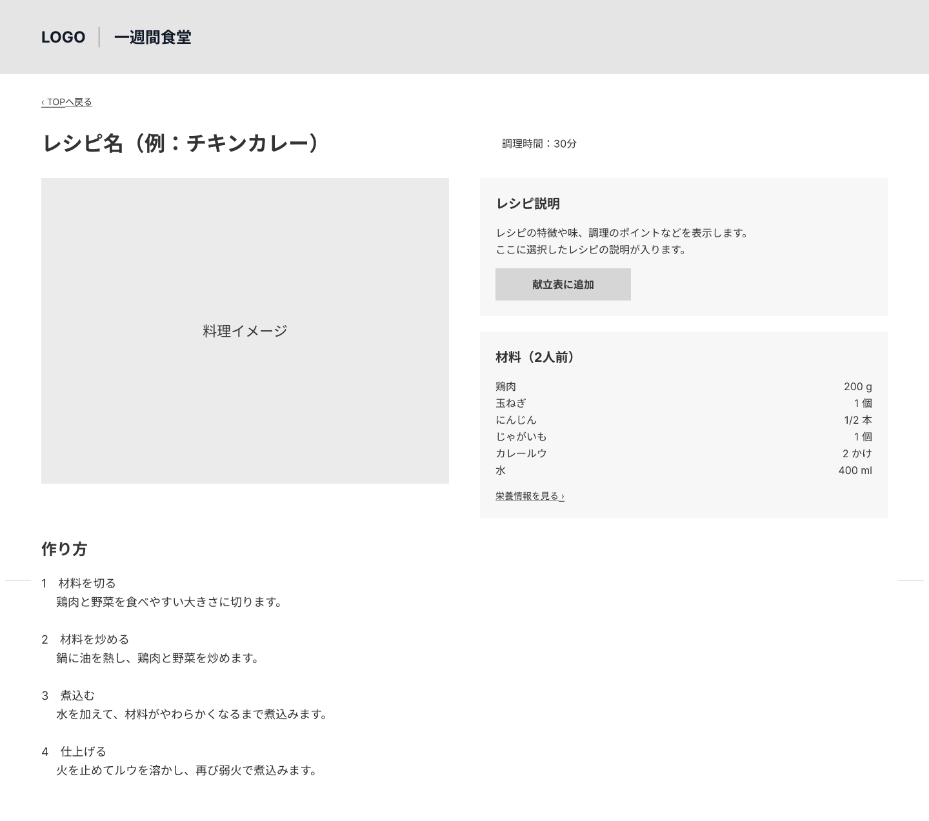
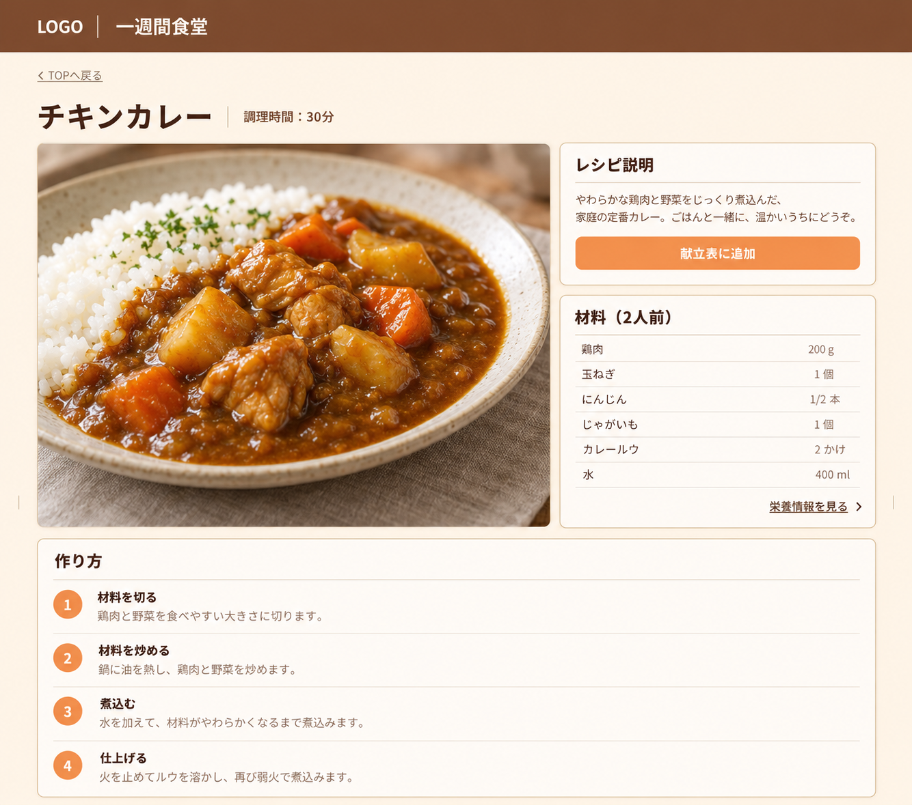
2

3

5

4

6

7

画面構成
パーツNo | パーツ名 | コンポーネント名 (ファイル形式: .jsx) | パーツ詳細
01 | ヘッダー | Header | TOPページの段階で作成済み
02 | TOP画面遷移部分 | MovePage | MovePageはあるページに遷移するコンポーネントとして作成（TOPページだけじゃないようにする）
03 | レシピヘッダー | RecipeHeader | レシピ名、調理時間を記載
04 | レシピ概要部分 | RecipeOverview | レシピ画像とレシピ説明、レシピ材料パーツを組み合わせて基本情報を載せる
05 | レシピ説明部分 | RecipeDescription | レシピの説明を載せる
06 | レシピ材料部分 | RecipeIngredients | レシピの材料、栄養情報ページへの遷移リンクを載せる
07 | 作り方部分 | RecipeSteps | レシピの作り方を載せる

